VW_RESULTADO_CONSULTA
Tipo de Lesão | Área Corporal | Gravidade | Setor | Fonte: | Revista Brasileira de Ciências da Saúde
Escoriação | Cabeça | Nao Urgente | Clinica Médica | Pesquisa: | Acidente Motociclístico: Caracterização das Vítimas Socorridas pelo Serviço de Atendimento Móvel de Urgência (SAMU)
Escoriação | Cabeça | Pouco Urgente | Clinica Médica | DOI:10.4034/RBCS.2014.18.01.01
Escoriação | Cabeça | Urgente | Ortopedia e traumatologia | Volume 18 Número 1 Páginas 3-10 2014 ISSN 1415-2177
Escoriação | Cabeça | Muito Urgente | Ortopedia e traumatologia
Escoriação | Cabeça | Emergencia | Ortopedia e traumatologia
Escoriação | Membros Inferiores | Nao Urgente | Clinica Médica
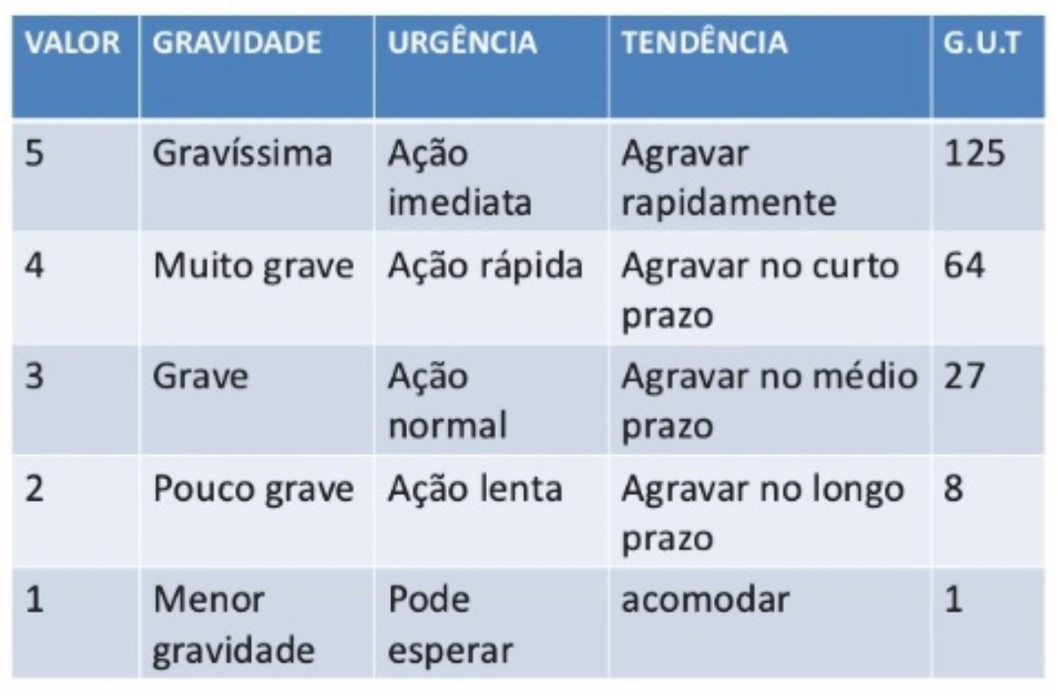
Escoriação | Membros Inferiores | Pouco Urgente | Clinica Médica
Escoriação | Membros Inferiores | Urgente | Ortopedia e traumatologia
Escoriação | Membros Inferiores | Muito Urgente | Ortopedia e traumatologia
Escoriação | Membros Inferiores | Emergencia | Ortopedia e traumatologia
Escoriação | Membros Superiores | Nao Urgente | Clinica Médica
Escoriação | Membros Superiores | Pouco Urgente | Clinica Médica
Escoriação | Membros Superiores | Urgente | Ortopedia e traumatologia
Escoriação | Membros Superiores | Muito Urgente | Ortopedia e traumatologia
Escoriação | Membros Superiores | Emergencia | Ortopedia e traumatologia
Escoriação | Tórax | Nao Urgente | Clinica Médica
Escoriação | Tórax | Pouco Urgente | Clinica Médica
Escoriação | Tórax | Urgente | Ortopedia e traumatologia
Escoriação | Tórax | Muito Urgente | Ortopedia e traumatologia
Escoriação | Tórax | Emergencia | Ortopedia e traumatologia
Escoriação | Coluna | Nao Urgente | Clinica Médica
Escoriação | Coluna | Pouco Urgente | Clinica Médica
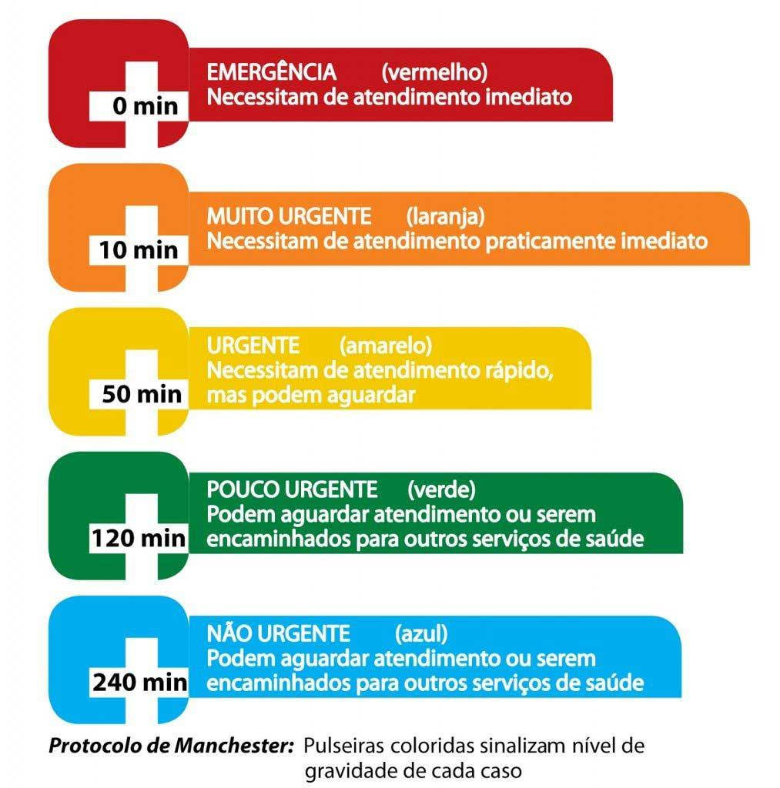
Escoriação | Coluna | Urgente | Ortopedia e traumatologia
Escoriação | Coluna | Muito Urgente | Ortopedia e traumatologia
Escoriação | Coluna | Emergencia | Ortopedia e traumatologia
Escoriação | Pelve | Nao Urgente | Clinica Médica
Escoriação | Pelve | Pouco Urgente | Clinica Médica
Escoriação | Pelve | Urgente | Ortopedia e traumatologia
Escoriação | Pelve | Muito Urgente | Ortopedia e traumatologia
Escoriação | Pelve | Emergencia | Ortopedia e traumatologia
Escoriação | Abdômen | Nao Urgente | Clinica Médica
Escoriação | Abdômen | Pouco Urgente | Clinica Médica
Escoriação | Abdômen | Urgente | Ortopedia e traumatologia
Escoriação | Abdômen | Muito Urgente | Ortopedia e traumatologia
Escoriação | Abdômen | Emergencia | Ortopedia e traumatologia
Escoriação | Pescoço | Nao Urgente | Clinica Médica
Escoriação | Pescoço | Pouco Urgente | Clinica Médica
Escoriação | Pescoço | Urgente | Ortopedia e traumatologia
Escoriação | Pescoço | Muito Urgente | Ortopedia e traumatologia
Escoriação | Pescoço | Emergencia | Ortopedia e traumatologia
Ferimento | Cabeça | Nao Urgente | Clinica Médica
Ferimento | Cabeça | Pouco Urgente | Clinica Médica
Ferimento | Cabeça | Urgente | Ortopedia e traumatologia
Ferimento | Cabeça | Muito Urgente | Ortopedia e traumatologia
Ferimento | Cabeça | Emergencia | Ortopedia e traumatologia
Ferimento | Membros Inferiores | Nao Urgente | Clinica Médica
Ferimento | Membros Inferiores | Pouco Urgente | Clinica Médica
Ferimento | Membros Inferiores | Urgente | Ortopedia e traumatologia
Ferimento | Membros Inferiores | Muito Urgente | Ortopedia e traumatologia
Ferimento | Membros Inferiores | Emergencia | Ortopedia e traumatologia
Ferimento | Membros Superiores | Nao Urgente | Clinica Médica
Ferimento | Membros Superiores | Pouco Urgente | Clinica Médica
Ferimento | Membros Superiores | Urgente | Ortopedia e traumatologia
Ferimento | Membros Superiores | Muito Urgente | Ortopedia e traumatologia
Ferimento | Membros Superiores | Emergencia | Ortopedia e traumatologia
Ferimento | Tórax | Nao Urgente | Clinica Médica
Ferimento | Tórax | Pouco Urgente | Clinica Médica
Ferimento | Tórax | Urgente | Ortopedia e traumatologia
Ferimento | Tórax | Muito Urgente | Ortopedia e traumatologia
Ferimento | Tórax | Emergencia | Ortopedia e traumatologia
Ferimento | Coluna | Nao Urgente | Clinica Médica
Ferimento | Coluna | Pouco Urgente | Clinica Médica
Ferimento | Coluna | Urgente | Ortopedia e traumatologia
Ferimento | Coluna | Muito Urgente | Ortopedia e traumatologia
Ferimento | Coluna | Emergencia | Ortopedia e traumatologia
Ferimento | Pelve | Nao Urgente | Clinica Médica
Ferimento | Pelve | Pouco Urgente | Clinica Médica
Ferimento | Pelve | Urgente | Ortopedia e traumatologia
Ferimento | Pelve | Muito Urgente | Ortopedia e traumatologia
Ferimento | Pelve | Emergencia | Ortopedia e traumatologia
Ferimento | Abdômen | Nao Urgente | Clinica Médica
Ferimento | Abdômen | Pouco Urgente | Clinica Médica
Ferimento | Abdômen | Urgente | Ortopedia e traumatologia
Ferimento | Abdômen | Muito Urgente | Ortopedia e traumatologia
Ferimento | Abdômen | Emergencia | Ortopedia e traumatologia
Ferimento | Pescoço | Nao Urgente | Clinica Médica
Ferimento | Pescoço | Pouco Urgente | Clinica Médica
Ferimento | Pescoço | Urgente | Ortopedia e traumatologia
Ferimento | Pescoço | Muito Urgente | Ortopedia e traumatologia
Ferimento | Pescoço | Emergencia | Ortopedia e traumatologia
Ferimento | Pescoço | Emergencia | Ortopedia e traumatologia
Fratura | Cabeça | Nao Urgente | Clinica Médica
Fratura | Cabeça | Pouco Urgente | Clinica Médica
Fratura | Cabeça | Urgente | Ortopedia e traumatologia
Fratura | Cabeça | Muito Urgente | Ortopedia e traumatologia
Fratura | Cabeça | Emergencia | Ortopedia e traumatologia
Fratura | Membros Inferiores | Nao Urgente | Clinica Médica
Fratura | Membros Inferiores | Pouco Urgente | Clinica Médica
Fratura | Membros Inferiores | Urgente | Ortopedia e traumatologia
Fratura | Membros Inferiores | Muito Urgente | Ortopedia e traumatologia
Fratura | Membros Inferiores | Emergencia | Ortopedia e traumatologia
Fratura | Membros Superiores | Nao Urgente | Clinica Médica
Fratura | Membros Superiores | Pouco Urgente | Clinica Médica
Fratura | Membros Superiores | Urgente | Ortopedia e traumatologia
Fratura | Membros Superiores | Muito Urgente | Ortopedia e traumatologia
Fratura | Membros Superiores | Emergencia | Ortopedia e traumatologia
Fratura | Tórax | Nao Urgente | Clinica Médica
Fratura | Tórax | Pouco Urgente | Clinica Médica
Fratura | Tórax | Urgente | Ortopedia e traumatologia
Fratura | Tórax | Muito Urgente | Ortopedia e traumatologia
Fratura | Tórax | Emergencia | Ortopedia e traumatologia
Fratura | Coluna | Nao Urgente | Clinica Médica
Fratura | Coluna | Pouco Urgente | Clinica Médica
Fratura | Coluna | Urgente | Ortopedia e traumatologia
Fratura | Coluna | Muito Urgente | Ortopedia e traumatologia
Fratura | Coluna | Emergencia | Ortopedia e traumatologia
Fratura | Pelve | Nao Urgente | Clinica Médica
Fratura | Pelve | Pouco Urgente | Clinica Médica
Fratura | Pelve | Urgente | Ortopedia e traumatologia
Fratura | Pelve | Muito Urgente | Ortopedia e traumatologia
Fratura | Pelve | Emergencia | Ortopedia e traumatologia
Fratura | Abdômen | Nao Urgente | Clinica Médica
Fratura | Abdômen | Pouco Urgente | Clinica Médica
Fratura | Abdômen | Urgente | Ortopedia e traumatologia
Fratura | Abdômen | Muito Urgente | Ortopedia e traumatologia
Fratura | Abdômen | Emergencia | Ortopedia e traumatologia
Fratura | Pescoço | Nao Urgente | Clinica Médica
Fratura | Pescoço | Pouco Urgente | Clinica Médica
Fratura | Pescoço | Urgente | Ortopedia e traumatologia
Fratura | Pescoço | Muito Urgente | Ortopedia e traumatologia
Fratura | Pescoço | Emergencia | Ortopedia e traumatologia
Contusão | Cabeça | Nao Urgente | Clinica Médica
Contusão | Cabeça | Pouco Urgente | Clinica Médica
Contusão | Cabeça | Urgente | Ortopedia e traumatologia
Contusão | Cabeça | Muito Urgente | Ortopedia e traumatologia
Contusão | Cabeça | Emergencia | Ortopedia e traumatologia
Contusão | Membros Inferiores | Nao Urgente | Clinica Médica
Contusão | Membros Inferiores | Pouco Urgente | Clinica Médica
Contusão | Membros Inferiores | Urgente | Ortopedia e traumatologia
Contusão | Membros Inferiores | Muito Urgente | Ortopedia e traumatologia
Contusão | Membros Inferiores | Emergencia | Ortopedia e traumatologia
Contusão | Membros Superiores | Nao Urgente | Clinica Médica
Contusão | Membros Superiores | Pouco Urgente | Clinica Médica
Contusão | Membros Superiores | Urgente | Ortopedia e traumatologia
Contusão | Membros Superiores | Muito Urgente | Ortopedia e traumatologia
Contusão | Membros Superiores | Emergencia | Ortopedia e traumatologia
Contusão | Tórax | Nao Urgente | Clinica Médica
Contusão | Tórax | Pouco Urgente | Clinica Médica
Contusão | Tórax | Urgente | Ortopedia e traumatologia
Contusão | Tórax | Muito Urgente | Ortopedia e traumatologia
Contusão | Tórax | Emergencia | Ortopedia e traumatologia
Contusão | Coluna | Nao Urgente | Clinica Médica
Contusão | Coluna | Pouco Urgente | Clinica Médica
Contusão | Coluna | Urgente | Ortopedia e traumatologia
Contusão | Coluna | Muito Urgente | Ortopedia e traumatologia
Contusão | Coluna | Emergencia | Ortopedia e traumatologia
Contusão | Pelve | Nao Urgente | Clinica Médica
Contusão | Pelve | Pouco Urgente | Clinica Médica
Contusão | Pelve | Urgente | Ortopedia e traumatologia
Contusão | Pelve | Muito Urgente | Ortopedia e traumatologia
Contusão | Pelve | Emergencia | Ortopedia e traumatologia
Contusão | Abdômen | Nao Urgente | Clinica Médica
Contusão | Abdômen | Pouco Urgente | Clinica Médica
Contusão | Abdômen | Urgente | Ortopedia e traumatologia
Contusão | Abdômen | Muito Urgente | Ortopedia e traumatologia
Contusão | Abdômen | Emergencia | Ortopedia e traumatologia
Contusão | Pescoço | Nao Urgente | Clinica Médica
Contusão | Pescoço | Pouco Urgente | Clinica Médica
Contusão | Pescoço | Urgente | Ortopedia e traumatologia
Contusão | Pescoço | Muito Urgente | Ortopedia e traumatologia
Contusão | Pescoço | Emergencia | Ortopedia e traumatologia
Traumatismo | Cabeça | Nao Urgente | Clinica Médica
Traumatismo | Cabeça | Pouco Urgente | Clinica Médica
Traumatismo | Cabeça | Urgente | Ortopedia e traumatologia
Traumatismo | Cabeça | Muito Urgente | Ortopedia e traumatologia
Traumatismo | Cabeça | Emergencia | Ortopedia e traumatologia
Traumatismo | Membros Inferiores | Nao Urgente | Clinica Médica
Traumatismo | Membros Inferiores | Pouco Urgente | Clinica Médica
Traumatismo | Membros Inferiores | Urgente | Ortopedia e traumatologia
Traumatismo | Membros Inferiores | Muito Urgente | Ortopedia e traumatologia
Traumatismo | Membros Inferiores | Emergencia | Ortopedia e traumatologia
Traumatismo | Membros Superiores | Nao Urgente | Clinica Médica
Traumatismo | Membros Superiores | Pouco Urgente | Clinica Médica
Traumatismo | Membros Superiores | Urgente | Ortopedia e traumatologia
Traumatismo | Membros Superiores | Muito Urgente | Ortopedia e traumatologia
Traumatismo | Membros Superiores | Emergencia | Ortopedia e traumatologia
Traumatismo | Tórax | Nao Urgente | Clinica Médica
Traumatismo | Tórax | Pouco Urgente | Clinica Médica
Traumatismo | Tórax | Urgente | Ortopedia e traumatologia
Traumatismo | Tórax | Muito Urgente | Ortopedia e traumatologia
Traumatismo | Tórax | Emergencia | Ortopedia e traumatologia
Traumatismo | Coluna | Nao Urgente | Clinica Médica
Traumatismo | Coluna | Pouco Urgente | Clinica Médica
Traumatismo | Coluna | Urgente | Ortopedia e traumatologia
Traumatismo | Coluna | Muito Urgente | Ortopedia e traumatologia
Traumatismo | Coluna | Emergencia | Ortopedia e traumatologia
Traumatismo | Pelve | Nao Urgente | Clinica Médica
Traumatismo | Pelve | Pouco Urgente | Clinica Médica
Traumatismo | Pelve | Urgente | Ortopedia e traumatologia
Traumatismo | Pelve | Muito Urgente | Ortopedia e traumatologia
Traumatismo | Pelve | Emergencia | Ortopedia e traumatologia
Traumatismo | Abdômen | Nao Urgente | Clinica Médica
Traumatismo | Abdômen | Pouco Urgente | Clinica Médica
Traumatismo | Abdômen | Urgente | Ortopedia e traumatologia
Traumatismo | Abdômen | Muito Urgente | Ortopedia e traumatologia
Traumatismo | Abdômen | Emergencia | Ortopedia e traumatologia
Traumatismo | Pescoço | Nao Urgente | Clinica Médica
Traumatismo | Pescoço | Pouco Urgente | Clinica Médica
Traumatismo | Pescoço | Urgente | Ortopedia e traumatologia
Traumatismo | Pescoço | Muito Urgente | Ortopedia e traumatologia
Traumatismo | Pescoço | Emergencia | Ortopedia e traumatologia
Hematoma | Cabeça | Nao Urgente | Clinica Médica
Hematoma | Cabeça | Pouco Urgente | Clinica Médica
Hematoma | Cabeça | Urgente | Ortopedia e traumatologia
Hematoma | Cabeça | Muito Urgente | Ortopedia e traumatologia
Hematoma | Cabeça | Emergencia | Ortopedia e traumatologia
Hematoma | Membros Inferiores | Nao Urgente | Clinica Médica
Hematoma | Membros Inferiores | Pouco Urgente | Clinica Médica
Hematoma | Membros Inferiores | Urgente | Ortopedia e traumatologia
Hematoma | Membros Inferiores | Muito Urgente | Ortopedia e traumatologia
Hematoma | Membros Inferiores | Emergencia | Ortopedia e traumatologia
Hematoma | Membros Superiores | Nao Urgente | Clinica Médica
Hematoma | Membros Superiores | Pouco Urgente | Clinica Médica
Hematoma | Membros Superiores | Urgente | Ortopedia e traumatologia
Hematoma | Membros Superiores | Muito Urgente | Ortopedia e traumatologia
Hematoma | Membros Superiores | Emergencia | Ortopedia e traumatologia
Hematoma | Tórax | Nao Urgente | Clinica Médica
Hematoma | Tórax | Pouco Urgente | Clinica Médica
Hematoma | Tórax | Urgente | Ortopedia e traumatologia
Hematoma | Tórax | Muito Urgente | Ortopedia e traumatologia
Hematoma | Tórax | Emergencia | Ortopedia e traumatologia
Hematoma | Coluna | Nao Urgente | Clinica Médica
Hematoma | Coluna | Pouco Urgente | Clinica Médica
Hematoma | Coluna | Urgente | Ortopedia e traumatologia
Hematoma | Coluna | Muito Urgente | Ortopedia e traumatologia
Hematoma | Coluna | Emergencia | Ortopedia e traumatologia
Hematoma | Pelve | Nao Urgente | Clinica Médica
Hematoma | Pelve | Pouco Urgente | Clinica Médica
Hematoma | Pelve | Urgente | Ortopedia e traumatologia
Hematoma | Pelve | Muito Urgente | Ortopedia e traumatologia
Hematoma | Pelve | Emergencia | Ortopedia e traumatologia
Hematoma | Abdômen | Nao Urgente | Clinica Médica
Hematoma | Abdômen | Pouco Urgente | Clinica Médica
Hematoma | Abdômen | Urgente | Ortopedia e traumatologia
Hematoma | Abdômen | Muito Urgente | Ortopedia e traumatologia
Hematoma | Abdômen | Emergencia | Ortopedia e traumatologia
Hematoma | Pescoço | Nao Urgente | Clinica Médica
Hematoma | Pescoço | Pouco Urgente | Clinica Médica
Hematoma | Pescoço | Urgente | Ortopedia e traumatologia
Hematoma | Pescoço | Muito Urgente | Ortopedia e traumatologia
Hematoma | Pescoço | Emergencia | Ortopedia e traumatologia
Luxação | Cabeça | Nao Urgente | Clinica Médica
Luxação | Cabeça | Pouco Urgente | Clinica Médica
Luxação | Cabeça | Urgente | Ortopedia e traumatologia
Luxação | Cabeça | Muito Urgente | Ortopedia e traumatologia
Luxação | Cabeça | Emergencia | Ortopedia e traumatologia
Luxação | Membros Inferiores | Nao Urgente | Clinica Médica
Luxação | Membros Inferiores | Pouco Urgente | Clinica Médica
Luxação | Membros Inferiores | Urgente | Ortopedia e traumatologia
Luxação | Membros Inferiores | Muito Urgente | Ortopedia e traumatologia
Luxação | Membros Inferiores | Emergencia | Ortopedia e traumatologia
Luxação | Membros Superiores | Nao Urgente | Clinica Médica
Luxação | Membros Superiores | Pouco Urgente | Clinica Médica
Luxação | Membros Superiores | Urgente | Ortopedia e traumatologia
Luxação | Membros Superiores | Muito Urgente | Ortopedia e traumatologia
Luxação | Membros Superiores | Emergencia | Ortopedia e traumatologia
Luxação | Tórax | Nao Urgente | Clinica Médica
Luxação | Tórax | Pouco Urgente | Clinica Médica
Luxação | Tórax | Urgente | Ortopedia e traumatologia
Luxação | Tórax | Muito Urgente | Ortopedia e traumatologia
Luxação | Tórax | Emergencia | Ortopedia e traumatologia
Luxação | Coluna | Nao Urgente | Clinica Médica
Luxação | Coluna | Pouco Urgente | Clinica Médica
Luxação | Coluna | Urgente | Ortopedia e traumatologia
Luxação | Coluna | Muito Urgente | Ortopedia e traumatologia
Luxação | Coluna | Emergencia | Ortopedia e traumatologia
Luxação | Pelve | Nao Urgente | Clinica Médica
Luxação | Pelve | Pouco Urgente | Clinica Médica
Luxação | Pelve | Urgente | Ortopedia e traumatologia
Luxação | Pelve | Muito Urgente | Ortopedia e traumatologia
Luxação | Pelve | Emergencia | Ortopedia e traumatologia
Luxação | Abdômen | Nao Urgente | Clinica Médica
Luxação | Abdômen | Pouco Urgente | Clinica Médica
Luxação | Abdômen | Urgente | Ortopedia e traumatologia
Luxação | Abdômen | Muito Urgente | Ortopedia e traumatologia
Luxação | Abdômen | Emergencia | Ortopedia e traumatologia
Luxação | Pescoço | Nao Urgente | Clinica Médica
Luxação | Pescoço | Pouco Urgente | Clinica Médica
Luxação | Pescoço | Urgente | Ortopedia e traumatologia
Luxação | Pescoço | Muito Urgente | Ortopedia e traumatologia
Luxação | Pescoço | Emergencia | Ortopedia e traumatologia
Politraumatismo | Cabeça | Nao Urgente | Clinica Médica
Politraumatismo | Cabeça | Pouco Urgente | Clinica Médica
Politraumatismo | Cabeça | Urgente | Ortopedia e traumatologia
Politraumatismo | Cabeça | Muito Urgente | Ortopedia e traumatologia
Politraumatismo | Cabeça | Emergencia | Ortopedia e traumatologia
Politraumatismo | Membros Inferiores | Nao Urgente | Clinica Médica
Politraumatismo | Membros Inferiores | Pouco Urgente | Clinica Médica
Politraumatismo | Membros Inferiores | Urgente | Ortopedia e traumatologia
Politraumatismo | Membros Inferiores | Muito Urgente | Ortopedia e traumatologia
Politraumatismo | Membros Inferiores | Emergencia | Ortopedia e traumatologia
Politraumatismo | Membros Superiores | Nao Urgente | Clinica Médica
Politraumatismo | Membros Superiores | Pouco Urgente | Clinica Médica
Politraumatismo | Membros Superiores | Urgente | Ortopedia e traumatologia
Politraumatismo | Membros Superiores | Muito Urgente | Ortopedia e traumatologia
Politraumatismo | Membros Superiores | Emergencia | Ortopedia e traumatologia
Politraumatismo | Tórax | Nao Urgente | Clinica Médica
Politraumatismo | Tórax | Pouco Urgente | Clinica Médica
Politraumatismo | Tórax | Urgente | Ortopedia e traumatologia
Politraumatismo | Tórax | Muito Urgente | Ortopedia e traumatologia
Politraumatismo | Tórax | Emergencia | Ortopedia e traumatologia
Politraumatismo | Coluna | Nao Urgente | Clinica Médica
Politraumatismo | Coluna | Pouco Urgente | Clinica Médica
Politraumatismo | Coluna | Urgente | Ortopedia e traumatologia
Politraumatismo | Coluna | Muito Urgente | Ortopedia e traumatologia
Politraumatismo | Coluna | Emergencia | Ortopedia e traumatologia
Politraumatismo | Pelve | Nao Urgente | Clinica Médica
Politraumatismo | Pelve | Pouco Urgente | Clinica Médica
Politraumatismo | Pelve | Urgente | Ortopedia e traumatologia
Politraumatismo | Pelve | Muito Urgente | Ortopedia e traumatologia
Politraumatismo | Pelve | Emergencia | Ortopedia e traumatologia
Politraumatismo | Abdômen | Nao Urgente | Clinica Médica
Politraumatismo | Abdômen | Pouco Urgente | Clinica Médica
Politraumatismo | Abdômen | Urgente | Ortopedia e traumatologia
Politraumatismo | Abdômen | Muito Urgente | Ortopedia e traumatologia
Politraumatismo | Abdômen | Emergencia | Ortopedia e traumatologia
Politraumatismo | Pescoço | Nao Urgente | Clinica Médica
Politraumatismo | Pescoço | Pouco Urgente | Clinica Médica
Politraumatismo | Pescoço | Urgente | Ortopedia e traumatologia
Politraumatismo | Pescoço | Muito Urgente | Ortopedia e traumatologia
Politraumatismo | Pescoço | Emergencia | Ortopedia e traumatologia
Amputação | Cabeça | Nao Urgente | Clinica Médica
Amputação | Cabeça | Pouco Urgente | Clinica Médica
Amputação | Cabeça | Urgente | Ortopedia e traumatologia
Amputação | Cabeça | Muito Urgente | Ortopedia e traumatologia
Amputação | Cabeça | Emergencia | Ortopedia e traumatologia
Amputação | Membros Inferiores | Nao Urgente | Clinica Médica
Amputação | Membros Inferiores | Pouco Urgente | Clinica Médica
Amputação | Membros Inferiores | Urgente | Ortopedia e traumatologia
Amputação | Membros Inferiores | Muito Urgente | Ortopedia e traumatologia
Amputação | Membros Inferiores | Emergencia | Ortopedia e traumatologia
Amputação | Membros Superiores | Nao Urgente | Clinica Médica
Amputação | Membros Superiores | Pouco Urgente | Clinica Médica
Amputação | Membros Superiores | Urgente | Ortopedia e traumatologia
Amputação | Membros Superiores | Muito Urgente | Ortopedia e traumatologia
Amputação | Membros Superiores | Emergencia | Ortopedia e traumatologia
Amputação | Tórax | Nao Urgente | Clinica Médica
Amputação | Tórax | Pouco Urgente | Clinica Médica
Amputação | Tórax | Urgente | Ortopedia e traumatologia
Amputação | Tórax | Muito Urgente | Ortopedia e traumatologia
Amputação | Tórax | Emergencia | Ortopedia e traumatologia
Amputação | Coluna | Nao Urgente | Clinica Médica
Amputação | Coluna | Pouco Urgente | Clinica Médica
Amputação | Coluna | Urgente | Ortopedia e traumatologia
Amputação | Coluna | Muito Urgente | Ortopedia e traumatologia
Amputação | Coluna | Emergencia | Ortopedia e traumatologia
Amputação | Pelve | Nao Urgente | Clinica Médica
Amputação | Pelve | Pouco Urgente | Clinica Médica
Amputação | Pelve | Urgente | Ortopedia e traumatologia
Amputação | Pelve | Muito Urgente | Ortopedia e traumatologia
Amputação | Pelve | Emergencia | Ortopedia e traumatologia
Amputação | Abdômen | Nao Urgente | Clinica Médica
Amputação | Abdômen | Pouco Urgente | Clinica Médica
Amputação | Abdômen | Urgente | Ortopedia e traumatologia
Amputação | Abdômen | Muito Urgente | Ortopedia e traumatologia
Amputação | Abdômen | Emergencia | Ortopedia e traumatologia
Amputação | Pescoço | Nao Urgente | Clinica Médica
Amputação | Pescoço | Pouco Urgente | Clinica Médica
Amputação | Pescoço | Urgente | Ortopedia e traumatologia
Amputação | Pescoço | Muito Urgente | Ortopedia e traumatologia
Amputação | Pescoço | Emergencia | Ortopedia e traumatologia

